Motor BLDC
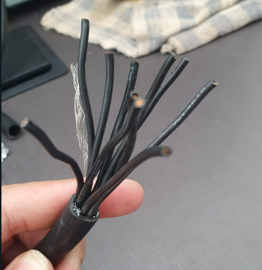
Cabeamento |  |  | Cabo | 10 x 1
Identificação | Cor | Descrição | Comprimento | 110 cm
1 | Preto | A
2 | Preto | B
3 | Preto | C
4 | Preto | Ha
5 | Preto | Hb
6 | Preto | Hc
7 | Preto | Tmp
8 | Preto | 5V
9 | Preto | GND
10 | Preto

Motor de Passo
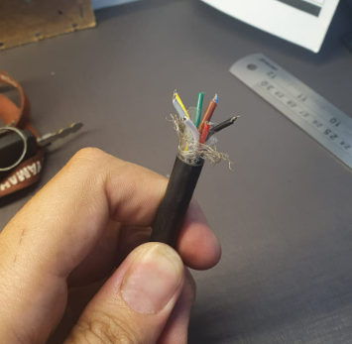
Cabeamento |  |  | Cabo | 8 x 22wg
Identificação | Cor | Descrição | Comprimento | 78 cm
1 | Preto | GND
2 | Marrom | GND
3 | Vermelho | 24V
4 | Amarelo | Servo
5 | Verde | 7V
6 | Azul | A
7 | Cinza
8 | Branco | B

Atuador
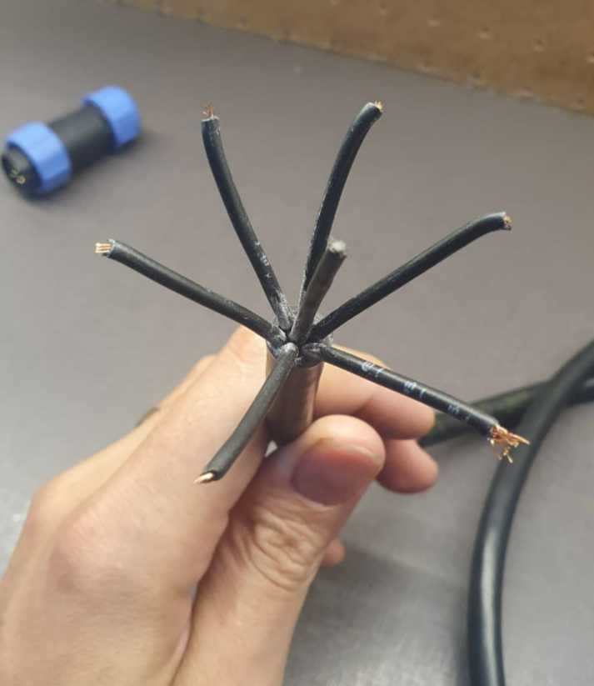
Cabeamento |  |  |  | Cabo | 6 x 1mm
Identificação | Cor interna | Cor cabo | Descrição | Comprimento | 60 cm
1 | Preto | Preto | GND
2 | Branco | Preto | CAN_L
3 | Amarelo | Preto | 5V
4 | Azul | Preto | 12V
5 | Azul | Preto | CAN_H
6 |  | Preto
7

Sensor de Fluxo
Branco | Sinal
Vermelho | 5V
Preto | GND

Sensor de Pressão
Verde | Sinal
Vermelho | 5V
Preto | GND

Alimentação
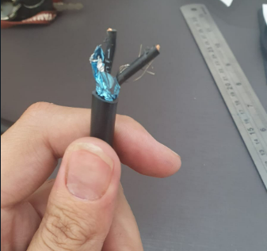
Cabeamento |  |  | Cabo | 2 x 1,5
Identificação | Cor | Descrição | Comprimento | 55 cm
1 | Preto | GND
2 | Preto | V_MOV

Cabo Geral
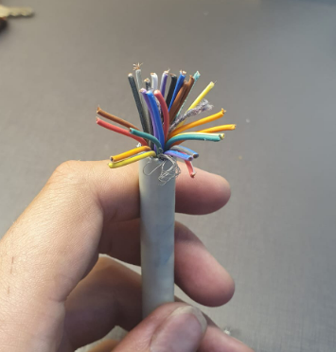
Cabeamento |  |  |  |  | Cabo | 26 x 22wg
Identificação | Cor macho | Cor fêmea | Descrição |  | Comprimento | 80 cm
1 | Preto | Cinza | MOV_DHT | B_DIR | Interno | 31,5 cm
2 | Preto/Branco | Verde | MOV_HC | B_MOV | Externo | 48,5 cm
3 | Marrom | Azul | MOV_HB | A_MOV
4 | Marrom/Branco | Amarelo | MOV_HA | A_DIR
5 | Marrom/Azul | Roxo | MOV_PWM | MOV_TMP
6 | Vermelho | Branco | MOV_DIR
7 | Vermelho/Branco | Laranja | MOV_BRK
8 | Vermelho/Azul | Marrom | MOV_STP
9 | Laranja | Verde | DIR_ENCA
10 | Laranja/Branco | Branco | DIR_ENCB
11 | Laranja/Azul | Marrom | DIR_REF0
12 | Amarelo | Azul | DIR_REF90
13 | Amarelo/Branco | Cinza | DIR_REF270
14 | Amarelo/Azul | Roxo | DIR_ENA
15 | Verde | Laranja | DIR_DIR
16 | Verde/Branco | Amarelo | DIR_PUL
17 | Verde/Azul | Vermelho | V_DIR | 24V
18 | Azul | Marrom | 7,2V | 7,2V
19 | Azul/Branco | Amarelo | 5V | 5V
20 | Roxo | Vermelho | 3V | 3V
21 | Roxo/Branco
22 | Roxo/Azul
23 | Cinza
24 | Cinza/Branco
25 | Cinza/Azul
26 | Branco

CP_Rele
Módulo relé 4 canais
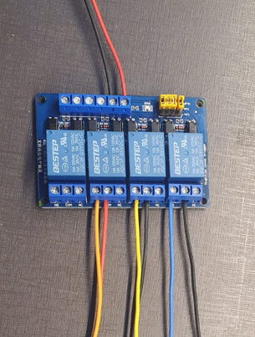
Cabos 22 awg
Comprimento | Cor | Quantidade
27 cm | Vermelho | 2
27 cm | Preto | 3
27 cm | Amarelo | 1
27 cm | Laranja | 1
27 cm | Azul | 1

Cabo geral 26 vias |  |  | Barramento alimentação
IN1 | Vermelho |  | Entrada | Cor | Descrição
IN2 | Vermelho/Branco |  | DC- | Preto | GND
IN3 | Vermelho/Azul |  | DC+ | Vermelho | 3V
IN4

Relé | COM | NO | NC | Componente | Descrição
RL1 | Preto | Azul |  | ESC | Reverse Gear
RL2 | Preto | Amarelo |  | ESC | Low Break
RL3 | Vermelho | Laranja |  | ESC | Eletric Door Lock
RL4

CP_Filtro
Filtro Passa Baixa
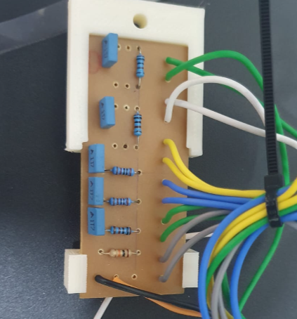
Cabos 22 awg
Comprimento | Cor | Quantidade
16 cm | Verde | 4
16 cm | Branco | 2
16 cm | Amarelo | 3
16 cm | Azul | 3
16 cm | Cinza | 2
16 cm | Preto | 1
16 cm | Vermelho | 1

Cabo geral 26 vias |  |  | Barramento alimentação
ENCA | Laranja |  | Entrada | Cor | Descrição
ENCB | Laranja/Branco |  | ALM | Preto | GND
HA | Marrom/Branco |  | ALM | Vermelho | 3V
HB | Marrom
HC | Preto/Branco
DHT | Preto

Cabo motor BLDC 9 vias
HA | Amarelo
HB | Azul
HC | Verde
DHT | Cinza

Cabo encoder
ENCA | Verde
ENCB | Branco

ESC
HA | Amarelo
HB | Azul
HC | Verde

CP_Driver
Driver Motor de Passo DM556
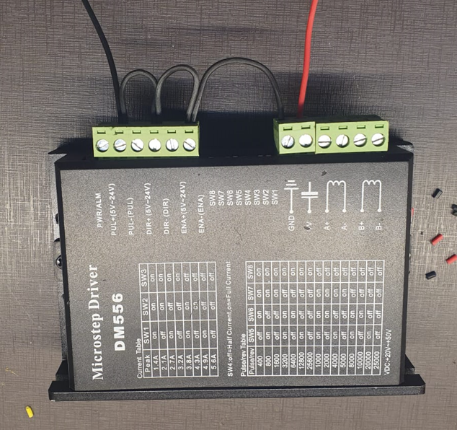
Cabos 22 awg
Comprimento | Cor | Quantidade
15 cm | Vermelho | 1
37 cm | Preto | 1
6 cm | Preto | 2
10 cm | Preto | 1

Cabo geral 26 vias |  |  | Barramento alimentação
PUL+ | Verde/Branco |  | Entrada | Cor | Descrição
DIR+ | Verde |  | GND | Preto | GND
ENA+ | Amarelo/Azul
V | Verde/Azul

Cabo Motor de Passo
A+ | Preto
A- | Branco
B+ | Vermelho
B- | Azul

CP_PWM_Analogico
Conversor PWM para Analógico
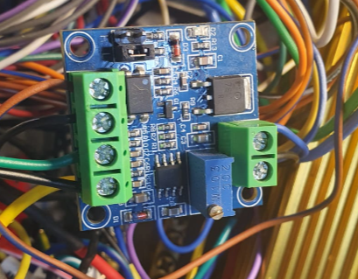
Cabos 22 awg
Comprimento | Cor | Quantidade
15 cm | Preto | 2
20 cm | Preto | 1
20 cm | Verde | 1

Cabo geral 26 vias |  |  | Barramento alimentação
VCC | Azul |  | Entrada | Cor | Descrição
PWM | Marrom/Azul |  | GND | Preto | GND
 |  |  | GND | Preto | GND
ESC
VOUT | Verde
GND | Preto

CP_ESC
ESC
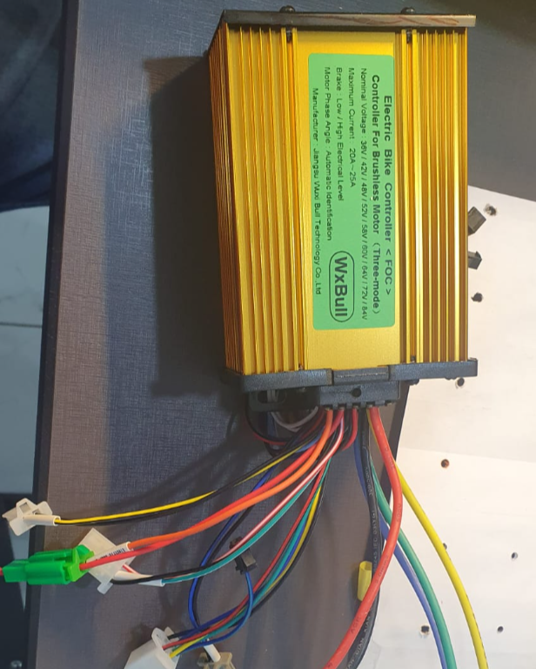
Relé 4 canais |  | Barramento alimentação
Reverse Gear | Azul e Preto | Entrada | Cor | Descrição
Low-Level Break | Amarelo e Preto | GND | Preto | GND
Eletrick Door Lock | Laranja e Vermelho

Filtro
Ha | Amarelo
Hb | Azul
Hc | Verde

Conversor PWM Analógico
Speed Control Handle | Verde e Preto

Conector Alimentação
VIN | Vermelho

Conector Motor BLDC
A | Amarelo
B | Azul
C | Verde

ESP32
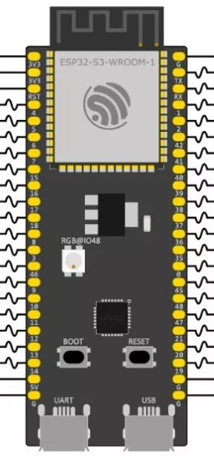

PULL DOWN | ADC | GPIO4 | GPIO1 | ADC | PULL DOWN
PULL DOWN | ADC | GPIO5 | GPIO2 | ADC | PULL DOWN
PULL DOWN | ADC | GPIO6 | GPIO42 | DCR | PULL DOWN
PULL DOWN | DCR | GPIO7 | GPIO41 | DCR | PULL DOWN
PULL DOWN | ADC | GPIO15 | GPIO40 | DCR | PULL DOWN
PULL DOWN | ADC | GPIO16 | GPIO39 | DCR | PULL DOWN
PULL DOWN | ADC | GPIO17 | GPIO38 | DCR | PULL DOWN
PULL DOWN | ADC | GPIO18 | GPIO37 | DCR | PULL UP
PULL DOWN | ADC | GPIO8 | GPIO36 | DCR | PULL UP
PULL DOWN | ADC | GPIO3 | GPIO35 | DCR | PULL UP
PULL DOWN | DCR | GPIO46 | GPIO0
PULL DOWN | ADC | GPIO9 | GPIO45 | DCR | PULL DOWN
PULL DOWN | ADC | GPIO10 | GPIO48 | DCR | PULL DOWN
PULL DOWN | ADC | GPIO11 | GPIO47 | DCR | PULL DOWN
PULL DOWN | ADC | GPIO12 | GPIO21 | DCR | PULL DOWN
PULL DOWN | ADC | GPIO13 | GPIO20 | ADC | PULL DOWN
PULL DOWN | ADC | GPIO14 | GPIO19 | ADC | PULL DOWN

